Tráfico Telefónico Autos
Indicadores | May-20 | Jun-20 | Jul-20 | Aug-20 | Sep-20 | Oct-20 | Nov-20 | Dec-20 | Jan-21 | Feb-21 | Mar-21 | Apr-21 | May-21 | Jun-21 | Jul-21 | Aug-21
Llamadas Aceptadas | 3,350 | 3,710 | 3,997 | 3,367 | 4,952 | 5,059 | 5,182 | 5,841 | 4,450 | 4,681 | 5,834 | 4,685 | 3,921 | 5,666 | 5,986 | 5,678
Llamadas Contestadas | 3,262 | 3,563 | 3,832 | 3,144 | 4,376 | 4,520 | 4,715 | 5,533 | 4,270 | 4,488 | 5,440 | 4,489 | 3,785 | 5,337 | 5,676 | 5,171
Nivel de Servicio | 95% | 93% | 93% | 90% | 84% | 85% | 89% | 85% | 90% | 89% | 84% | 89% | 90% | 84% | 85% | 78%

LLAMADAS RECIBIDAS VS LLAMADAS ATENDIDAS (NIVEL DE SERVICIO)

Trafico de Llamadas Domi
Indicadores | May-20 | Jun-20 | Jul-20 | Aug-20 | Sep-20 | Oct-20 | Nov-20 | Dec-20 | Jan-21 | Feb-21 | Mar-21 | Apr-21 | May-21 | Jun-21 | Jul-21 | Aug-21
Llamadas Aceptadas | 2,992 | 3,228 | 3,890 | 3,471 | 3,901 | 4,045 | 4,789 | 4,500 | 3,930 | 4,154 | 4,990 | 4,201 | 4,084 | 4,286 | 4,373 | 4,207
Llamadas Contestadas | 2,712 | 3,049 | 3,729 | 3,292 | 3,741 | 3,878 | 4,603 | 4,329 | 3,797 | 4,017 | 4,822 | 4,075 | 3,971 | 4,140 | 4,243 | 4,095
Contestadas - 20 seg | 2,352 | 2,692 | 3,329 | 2,929 | 3,291 | 3,405 | 3,977 | 3,748 | 3,312 | 3,523 | 4,214 | 3,612 | 3,505 | 3,663 | 3,758 | 3,568
Llamadas Abandonadas | 280 | 179 | 161 | 179 | 160 | 167 | 186 | 171 | 133 | 137 | 168 | 126 | 113 | 146 | 130 | 112
Nivel de Servicio | 85% | 87% | 88% | 86% | 85% | 85% | 84% | 84% | 85% | 85% | 85% | 86% | 86% | 86% | 86% | 86%

LLAMADAS RECIBIDAS VS LLAMADAS ATENDIDAS (NIVEL DE SERVICIO)
 | Llamadas Aceptadas | Llamadas Contestadas | Llamadas Abandonadas | Nivel de Servicio
43952 | 2992 | 2712 | 280 | 0.84634760705
43983 | 3228 | 3049 | 179 | 0.87
44013 | 3890 | 3729 | 161 | 0.88
44044 | 3471 | 3292 | 179 | 0.86
44075 | 3901 | 3741 | 160 | 0.85
44105 | 4045 | 3878 | 167 | 0.85
44136 | 4789 | 4603 | 186 | 0.84
44166 | 4500 | 4329 | 171 | 0.84
44197 | 3930 | 3797 | 133 | 0.84640940455
44228 | 4154 | 4017 | 137 | 0.85
44256 | 4990 | 4822 | 168 | 0.85011095421
44287 | 4201 | 4075 | 126 | 0.86
44317 | 4084 | 3971 | 113 | 0.86
44348 | 4286 | 4140 | 146 | 0.86
44378 | 4373 | 4243 | 130 | 0.86
44409 | 4207 | 4095 | 112 | 0.85502036904

Trafico de llamadas Pnas
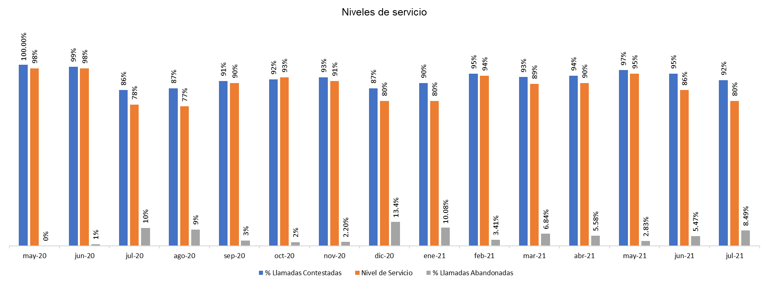
Indicadores | May-20 | Jun-20 | Jul-20 | Aug-20 | Sep-20 | Oct-20 | Nov-20 | Dec-20 | Jan-21 | Feb-21 | Mar-21 | Apr-21 | May-21 | Jun-21 | Jul-21
Llamadas Aceptadas | 310 | 392 | 436 | 308 | 443 | 477 | 428 | 382 | 387 | 448 | 468 | 394 | 106 | 128 | 106
Llamadas Contestadas | 310 | 387 | 376 | 268 | 401 | 439 | 400 | 331 | 348 | 425 | 436 | 372 | 103 | 121 | 97
Contestadas - 20 seg | 304 | 382 | 328 | 227 | 372 | 418 | 374 | 295 | 303 | 412 | 413 | 349 | 101 | 108 | 84
Llamadas Abandonadas | 0 | 5 | 60 | 39 | 42 | 38 | 28 | 51 | 39 | 24 | 32 | 22 | 3 | 7 | 9
Nivel de Servicio | 98% | 98% | 78% | 77% | 90% | 93% | 91% | 80% | 80% | 94% | 89% | 90% | 95% | 86% | 80%

